2021_09_data
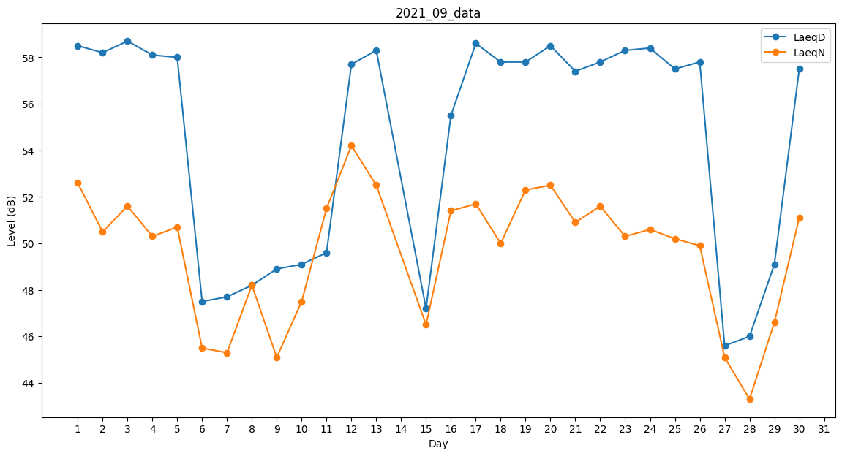
Day | LaeqD | LaeqN
1 | 58.5 | 52.6
2 | 58.2 | 50.5
3 | 58.7 | 51.6
4 | 58.1 | 50.3
5 | 58 | 50.7
6 | 47.5 | 45.5
7 | 47.7 | 45.3
8 | 48.2 | 48.2
9 | 48.9 | 45.1
10 | 49.1 | 47.5
11 | 49.6 | 51.5
12 | 57.7 | 54.2
13 | 58.3 | 52.5
14 | 57.3 | 0
15 | 47.2 | 46.5
16 | 55.5 | 51.4
17 | 58.6 | 51.7
18 | 57.8 | 50
19 | 57.8 | 52.3
20 | 58.5 | 52.5
21 | 57.4 | 50.9
22 | 57.8 | 51.6
23 | 58.3 | 50.3
24 | 58.4 | 50.6
25 | 57.5 | 50.2
26 | 57.8 | 49.9
27 | 45.6 | 45.1
28 | 46 | 43.3
29 | 49.1 | 46.6
30 | 57.5 | 51.1

